상품제안서
카카오 3색 볼펜 | 상품코드: F15431

 |  |  |  |  |  |  | 02-412-0044 | www.easy1.co.kr
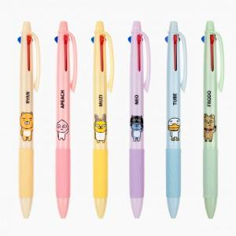

【상세/제작정보】 | <p><span style="font-size: 12pt;"><b>* 배송비- 한박스 900개 / 5000원 별도</b></span></p><p><span style="font-size: 12pt;"><b>* 300개이하 인쇄비- 30000원 별도</b></span></p>

【인쇄/포장옵션】 | 실크 / 원통케이스

【공급단가】 | 수량 | 200~ | 500~ | 1,000~ | 3,000~ | 5,000~
*VAT별도 | 단가 | 1,820원 | 1,750원 | 1,690원 | 1,620원 | 1,560원

【상품 URL】 | https://easy1.co.kr:443/src/goods_detail.php?gdno=15431

